Reporte Antropometrico
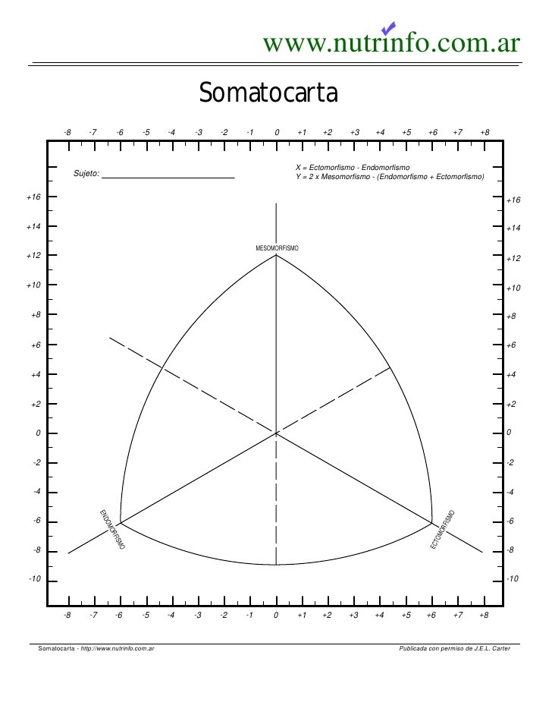
 |  |  | REPORTE ANTROPOMÉTRICO

 |  |  | <<DATOS DE ANTROPOMETRISTA>>

 | Paciente: |  |  |  |  |  |  |  |  | Fecha:

 | F. Nacim.: |  | Edad: |  |  |  |  |  | Sexo:

 | MODALIDAD DEPORTIVA
 | Deporte Actual |  |  |  |  |  |  |  | Equipo/Modalidad:
 | Posición de juego |  |  |  |  |  |  |  |  | Fase Entto.:
 | Entrenamiento |  |  |  |  | Horas al dia

 | DATOS ANTROPOMÉTRICOS REGISTRADOS:
 |  |  |  |  |  |  | Índices Corporales:

 |  |  | Inicial | Actual | % Cambio |  |  | Inicial | Actual | % Cambio | Clasificacion | Formula
1 | Masa Corporal |  |  |  |  |  | IMC
2 | Estatura |  |  |  |  |  | ICC
3 | Talla Sentado |  |  |  |  |  | ICG
4 | Envergadura brazos |  |  |  |  |  | % grasa
5 | Triceps |  |  |  |  |  | PI
6 | Suescapular |  |  |  |  |  | Complexion
7 | Biceps |  |  |  |  |  | %PI
8 | Cresta iliaca |  |  |  |  |  | %PH
9 | Supraespinal |  |  |  |  |  | AMB
10 | Abdominal |  |  |  |  |  | MMT
11 | Muslo anterior |  |  |  |  |  | Densidad
12 | Pierna Medial
13 | Cabeza |  |  |  |  |  | Calculo Dietetico:
14 | Cuello |  |  |  |  |  |  | Inicial | Actual | % Cambio
15 | Brazo(relajado) |  |  |  |  |  | GEB
16 | Brazo(flexionado) |  |  |  |  |  | ETA
17 | antebrazo |  |  |  |  |  | AF
18 | muñeca |  |  |  |  |  | GET
19 | torax
20 | cintura
21 | gluteo
22 | muslo(1cm)
23 | muslo medio
24 | pierna
25 | tobillo
26 | Acromiale-radiale
27 | radiale-stylion
28 | Midstylion-dactylion
29 | Altura ilioespinal
30 | altura trocanterea
31 | Tronchateirion-mediale-syphyron tibial
32 | Atura tibial lateral
33 | Tibiale mediale-sphyrion tibial
34 | biacromial
35 | A-P del abdomen
36 | Biocrestal
37 | Longitud de Pie
38 | Transverso del Torax
39 | A-P del torax
40 | Humeral
41 | biesticondileo(muñeca)
42 | Femoral

 | COMPOSICIÓN CORPORAL (ANTROPOMETRÍA):

 | Componente |  | Porcentaje |  | Peso (kg) |  | Fórmula |  | Drinkwater
 | M. Grasa
 | M. Osea
 | M. Muscular
 | M.Residual
 |  |  |  |  |  |  | Total D-w. (%):
 | 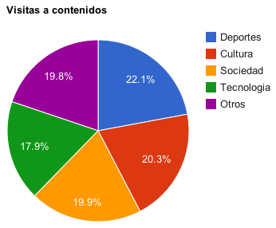

 | Deportistas* | Faulkner | Carter | J-Pollock** | Withers |  | Obesos* | Rocha | Martin
 | % M. Grasa |  |  |  |  |  | % M. Osea
 |  | *Formulas especificas según el caso

 |  |  |  | SOMATOCARTA

 |  | SOMATOTIPO:
 |  |  | Inicial |  | Actual |  |  |  | Clasificaión
 |  | Endomorfia:
 |  | Mesomorfia:
 |  | Ectomorfia:

